1
Metadatos (ficha técnica del IPC sin alimentos ni regulados)

Criterio | Descripción
¿Qué es un IPC subyacente? | En la literatura especializada pueden encontrarse referencias respecto del IPC Subyacente, también conocido como "IPC core" o "inflación básica*. Uno de los métodos más frecuentemente utilizados para determinar medidas de IPC Subyacente, parte de la interpretación y uso de los resultados de las variaciones del IPC, como el indicador general de inflación, así como la necesidad de aislar las variaciones observadas en ciertos componentes del índice, con el fin de identificar comportamientos tendenciales de largo plazo. Para los fines del análisis económico, es conveniente construir indicadores de la inflación “básica” o “Subyacente” que excluyan los movimientos en la tasa inflacionaria atribuibles a factores transitorios. Dicho de otro modo, los indicadores de la inflación básica o subyacente buscan medir la tendencia inflacionaria persistente o generalizada.
¿Cuáles medidas de IPC Subyacente son posibles? | A partir de enero de 2019, el DANE produce medidas de IPC Subyacente, de acuerdo con lo definido en el estándar internacional COICOP (Clasificación de Consumo Individual por Finalidades): El IPC sin la división 01 de alimentos y el IPC sin la división 01 de alimentos y sin energéticos. A partir de octubre de 2023, por otra parte, y en atención a lo definido en La ley 2294 de 2023 por la cual se expide el Plan Nacional de Desarrollo 2022-2026, el DANE inició la producción y difusión de resultados para el IPC sin la división 01 de alimentos y sin el componente de Regulados (De ahora en adelante, IPC sin alimentos ni Regulados).
IPC sin alimentos ni regulados | La ley 2294 de 2023 por la cual se expide el Plan Nacional de Desarrollo 2022-2026 "Colombia potencia mundial de la vida" señala en su artículo 313: "(...)UNIDAD DE VALOR BÁSICO (UVB). <Rige a partir del 1 de enero de 2024> Créase la Unidad de Valor Básico (UVB). El valor de la Unidad de Valor Básico (UVB) se reajustará anualmente en la variación del Índice de Precios al Consumidor (IPC) sin alimentos ni regulados, certificado por el Departamento Administrativo Nacional de Estadística (DANE), en el periodo comprendido entre el primero (1o) de octubre del año anterior al año considerado y la misma fecha del año inmediatamente anterior a este. (...)"
 | En ocasión de lo contemplado por la mencionada Ley y teniendo en cuenta que el apartado denominado como "Regulados", no se encuentra determinado según el estándar del clasificador internacional implementado por el IPC y que, por otra parte, no hace parte de las competencias del DANE, otorgar la denominación de Regulados o no, a los bienes y servicios incluidos en la canasta del IPC, dicho componente fue determinado por el Ministerio de Hacienda. A continuación, se presentan las subclases COICOP del IPC, definidas por el Ministerio de Hacienda, como Regulados:
 | 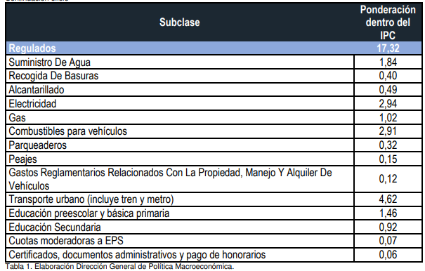
Variables disponibles IPS sin alimentos ni Regulados | Número índice mensual base diciembre de 2018 = 100 y variaciones mensuales, del año corrido y anuales (acumulando la variación de doce meses). Histórico desde enero de 2019.
Frecuencia de entrega de resultados IPC sin alimentos ni regulados | Anual con corte a octubre y disponible en la difusión programada para los resultados del IPC total, correspondientes a noviembre.
*"Diversos métodos pueden utilizarse para obtener un indicador de la inflación subyacente. La mayoría de los indicadores se concentran en reducir o eliminar la influencia de los precios muy volátiles o de cambios de precios específicos excepcionalmente grandes. El enfoque más tradicional es excluir de manera discrecional componentes particulares del IPC" (Manual del Índice de Precios al Consumidor; FMI; 2006).

